Opgave 3
3a
 |  | 0.055
 | 0.045 | 0.035
0.03 | 0.025 | 0.015

 | 0.5
0.5 | 0.5

P(0,1) |  |  | NK-renter | 1 | 0.03
0.97087378641 |  |  |  | 2 | 0.032448779888
 |  |  |  | 3 | 0.033202009557
P(0,2)
 |  | 1
 | 0.95693779904 | 1
0.93812988114 | 0.9756097561 | 1

P(0,3)

 |  | 0.94786729858
 | 0.91581381505 | 0.96618357488
0.9066596189 | 0.95190499988 | 0.98522167488

3b
 |  | t | 0 | 1 | 2 | 3
H | 100 | H_t | 100 | 67.646963668 | 34.323336245 | 0
c | 0.03 | y_t |  | 35.353036332 | 35.353036332 | 35.353036332
tau | 3 | a_t |  | 32.353036332 | 33.323627422 | 34.323336245 | 100
y | 35.353036332 | r_t |  | 3 | 2.02940891 | 1.0297000874

Kurs | 99.542246466

3c
Forwardpris | 67.175477527

3d
Lad V(t) betegne obligationens pris. |  | Ved at bruge lokalkaraterisationen pris(t) = (1+r(t))^-1 * E_t^Q(pris(t+1)+ dividende(t+1)),
og huske at "dividende" for en obligation er ydelsen = rente + afdrag, så fås med saks fra gl. besvarelse
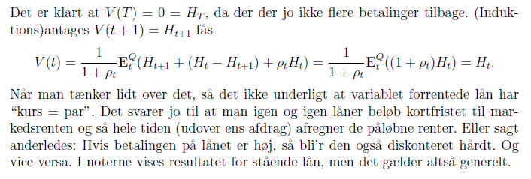

Hvis man regner med tal er det næste lige så godt.

